상품제안서
컵앤컵스 스텐 포트머그컵 | 상품코드: F19902

 |  |  |  |  |  |  | 02-412-0044 | www.easy1.co.kr
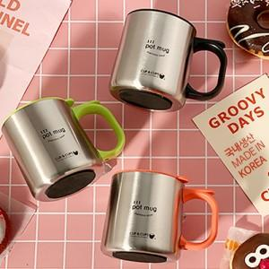

【상세/제작정보】 | 국내생산 포스코스텐 포트머그컵

【인쇄/포장옵션】 | 실크, 레이저 / 포장지포장

【공급단가】 | 수량 | 100~ | 300~ | 500~ | 1,000~ | 3,000~
*VAT별도 | 단가 | 6,580원 | 6,340원 | 6,110원 | 5,870원 | 5,640원

【상품 URL】 | https://dev.easy1.co.kr:443/src/goods_detail.php?gdno=19902

